2do Trimestre 2025
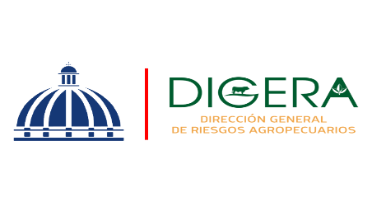 | Departamento de Servicio y Asesoría Servicios de Calidad Comprometidos Abril-Junio

 | Servicio | Atributo | Estándares
 | Asistencia Técnica | Amabilidad | 91.95% | 8.05%
 |  | Profesionalidad | 92.47% | 7.53%

Asistencia Técnica
Asistencia Técnica

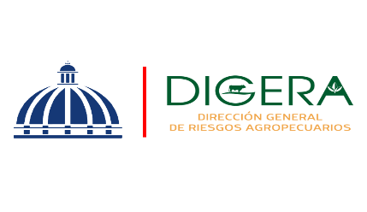 | Departamento de Servicio y Asesoría Servicios de Calidad Comprometidos Abril-Junio

 | Servicio | Atributo | Estándares
 | Capacitación Técnica | Atributo | Estándares
 |  | Amabilidad | 94.32% | 5.68%
 |  | Profesionalidad | 95.33% | 4.67%
 |  | Fiabilidad | 94.16% | 5.84%

Capacitación Técnica
Capacitación Técnica
Capacitación Técnica

